g_Repositorio_y_evidencia
Título | Descripción
G repositorio y evidencia | En reunión sostenida entre la Gerencia General y los directores de las áreas de Costos, Mercadeo y Ventas, Producción, Logística, Facturación y Contabilidad, se determinó la necesidad de ejecutar un proceso de pruebas enfocado en mejorar la calidad del sitio web corporativo. Este portal representa la principal herramienta de comercialización de productos de moda (zapatos, bolsos, cinturones, accesorios, outlet y bonos de regalo). El objetivo principal es asegurar la calidad funcional del sitio web en su primera versión, identificando errores críticos que afecten la experiencia del usuario y garantizando una base sólida para la implementación de una segunda versión mejorada. El presente documento describe el alcance, la estrategia de pruebas, los escenarios definidos en lenguaje Gherkin y el plan de automatización, con el propósito de apoyar la toma de decisiones en las áreas estratégicas y técnicas de la organización.
Repositorio GitHub: | https://github.com/llcastilla/RetoTecnicoQvision
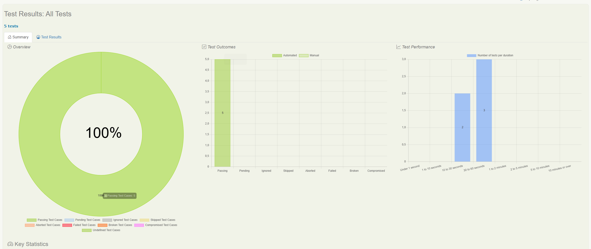
 | Evidencias adjuntas: Capturas de ejecución de los escenarios automatizados Reporte Serenity BDD consolidado

